상품제안서
고객맞춤 USB 컵받침 워머 Logo | 상품코드: F24979

 |  |  |  |  |  |  | 02-412-0044 | www.easy1.co.kr
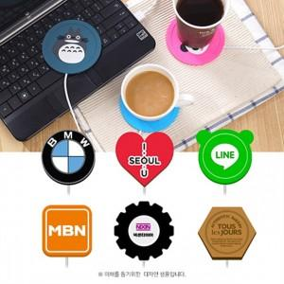

【상세/제작정보】 | 로고디자인 그대로

【인쇄/포장옵션】 | / 포장불가능

【공급단가】 | 수량 | 500~ | 1,000~ | 3,000~ | 5,000~ | 10,000~
*VAT별도 | 단가 | 3,270원 | 3,210원 | 3,130원 | 3,080원 | 2,990원

【상품 URL】 | https://easy1.co.kr:443/src/goods_detail.php?gdno=24979

